关系图
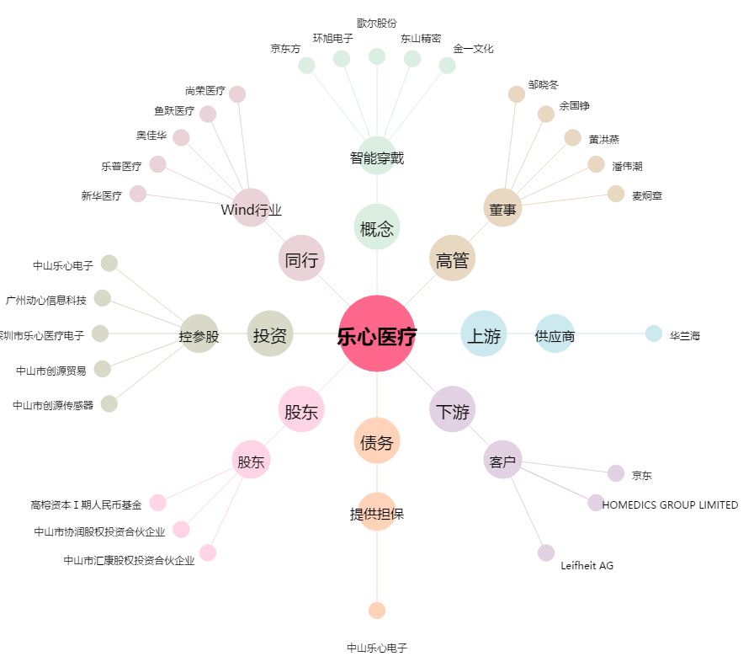
乐心医疗[300562.SZ] - 关系概览图

